Плодовые
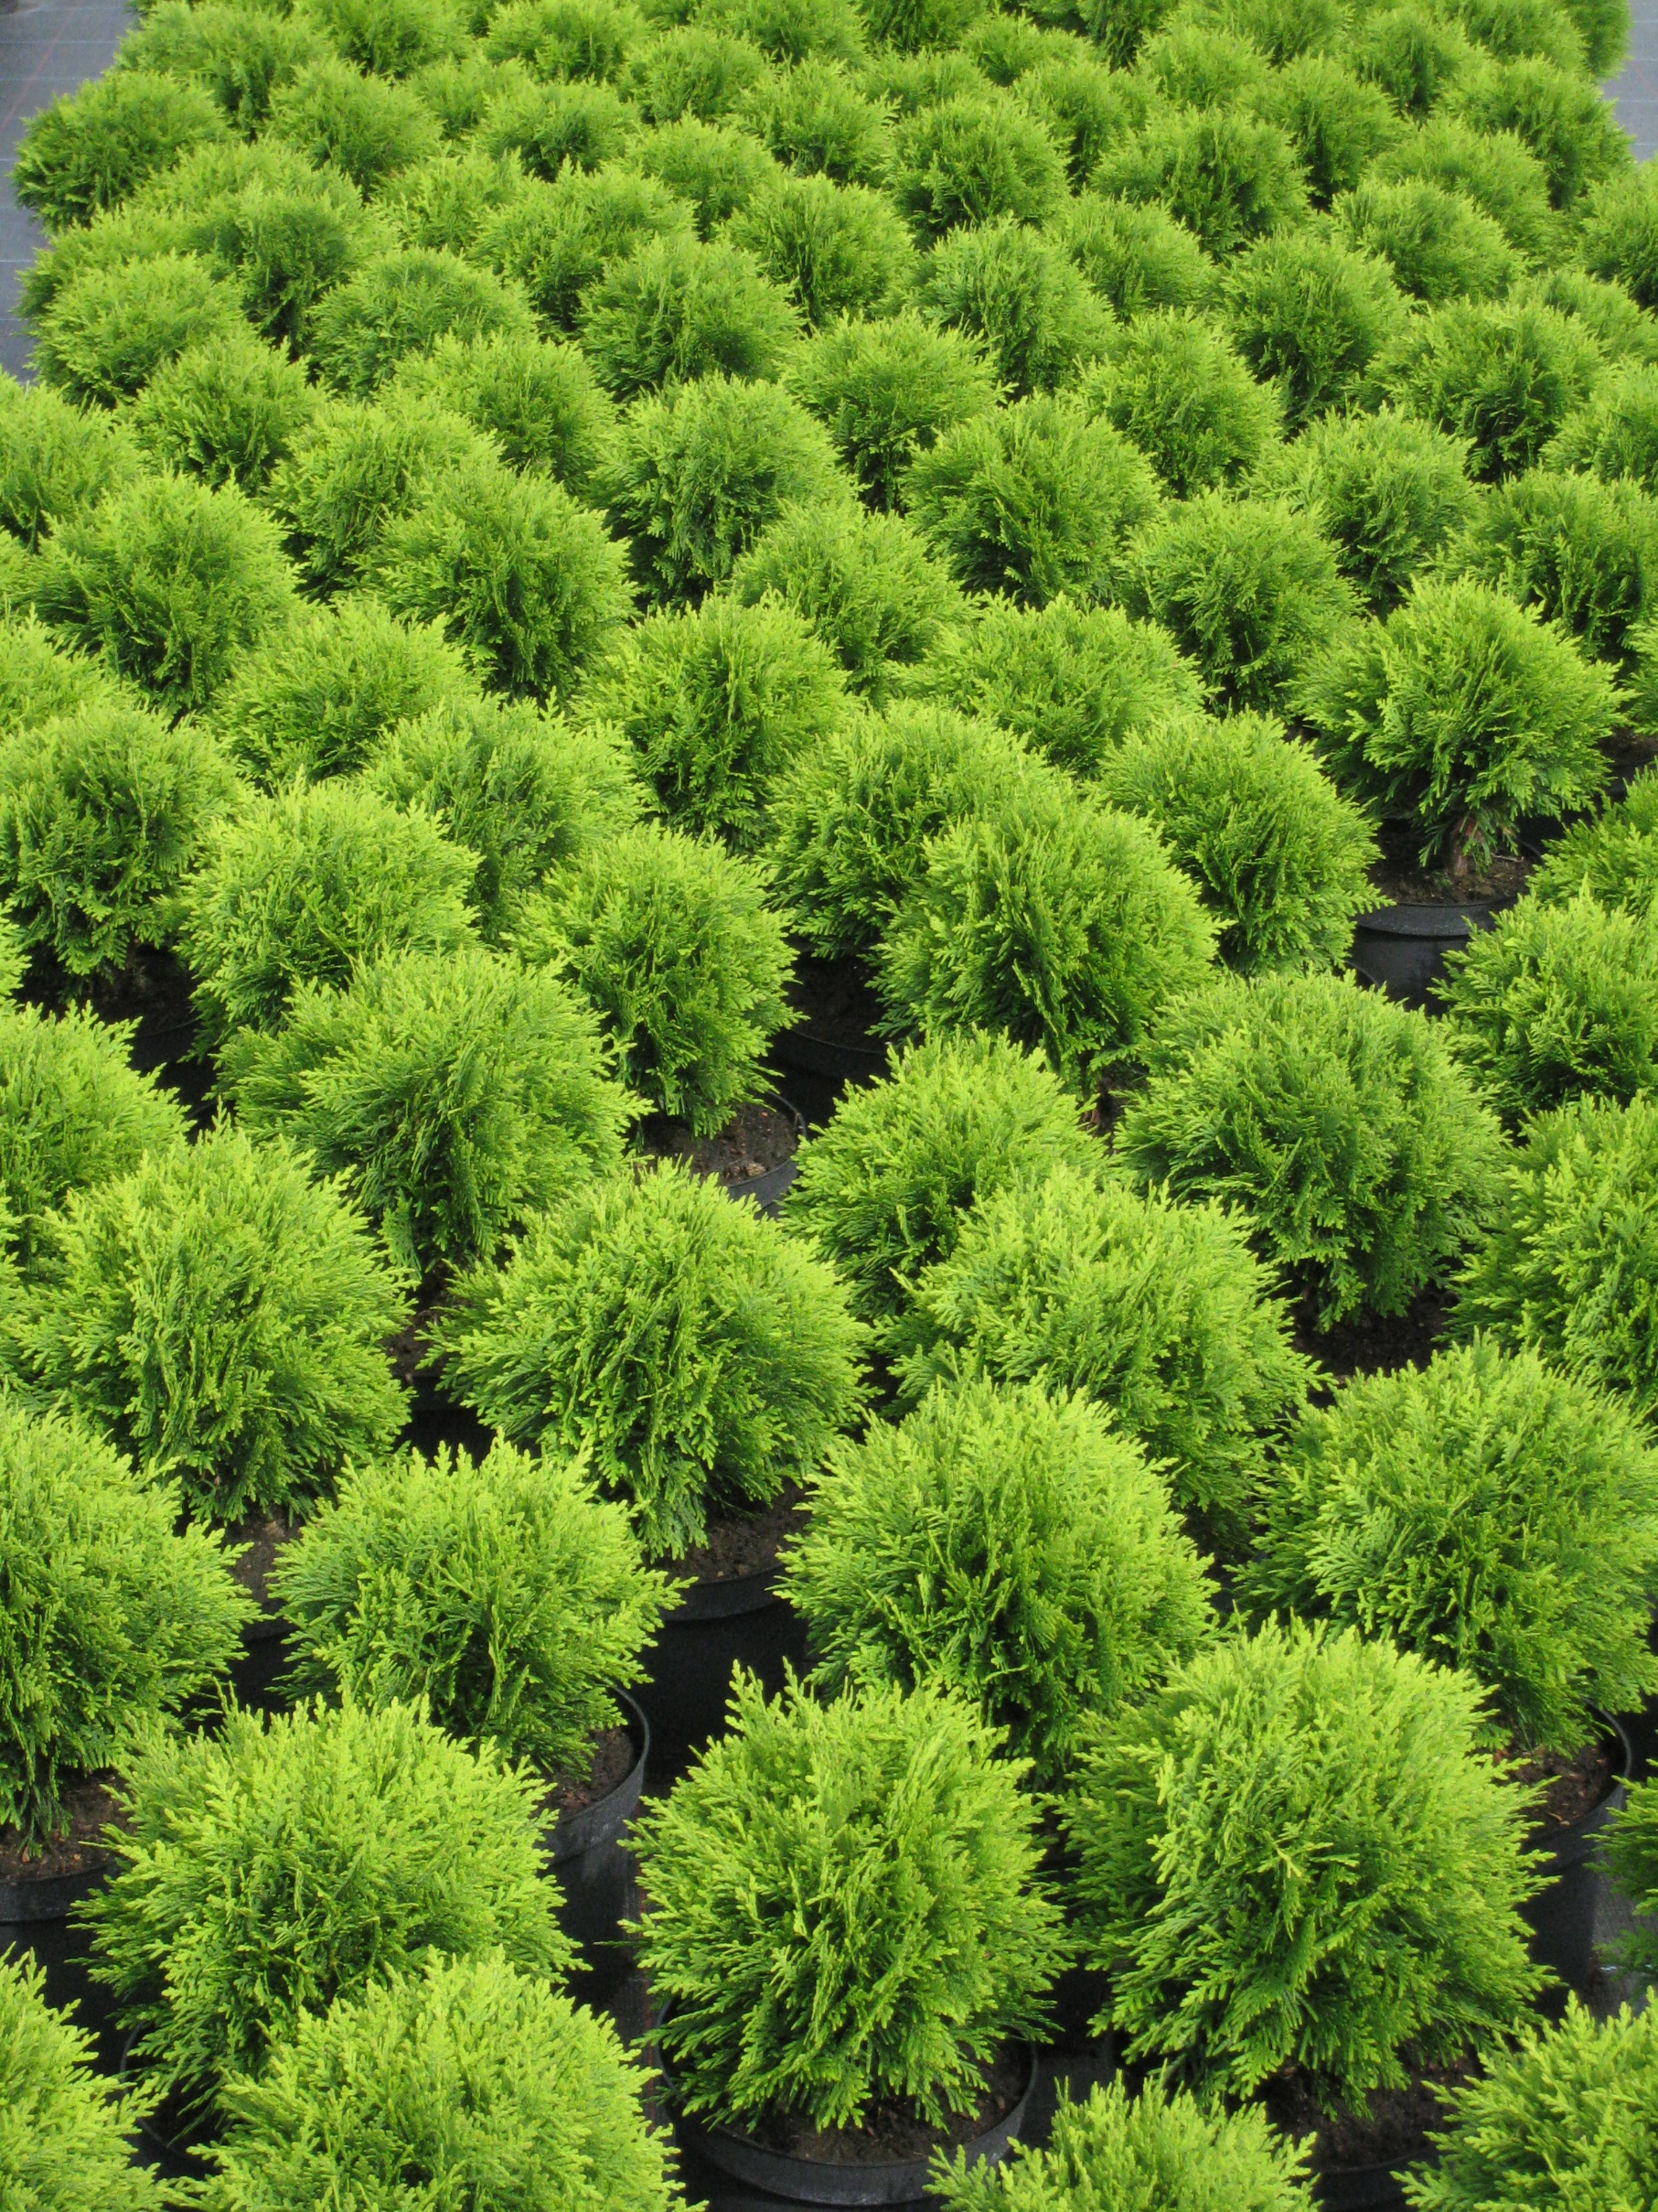

Название |  | Упаковка | Размер | Цена euro
Name |  | Package | Size | Price
Név |  | Csomagolas | Méret | Ár
Абрикос / Apricot
 | Bergeron | Szgy. |  | 6.0
 | Budapest | Szgy. |  | 14.2
 | Ceglédi Arany | Szgy. |  | 6.0
 |  | Kont.10L |  | 14.2
 | Ceglédi Órias | Szgy. |  | 6.0
 | Gönczi magyrkajszi | Szgy. |  | 6.0
 | Korai piros | Szgy. |  | 6.0
 | Magyarkajszi C235 | Szgy. |  | 6.0
 | Pannónia | Szgy. |  | 6.0
 |  | Kont.10L |  | 14.2
 | Rózsakajszi | Szgy. |  | 6.0

Айва / Quince
 | Bereczki bőtermő | Szgy. |  | 6.0
 | Konstantinápolyi | Szgy. |  | 6.0

Вишня / Sour cherry
 | - sajmeggy alanyon
 | Cigány 7 | Szgy. |  | 6.0
 | Csengődi | Szgy. |  | 6.0
 |  | Kont.10L |  | 14.2
 | Debreceni bőtermő | Szgy. |  | 6.0
 | Érdi bőtermő | Szgy. |  | 6.0
 |  | Kont.10L |  | 14.2
 | Érdi jubileum | Szgy. |  | 6.0
 |  | Kont.10L |  | 14.2
 | Favorit | Szgy. |  | 6.0
 | Maliga emléke | Szgy. |  | 6.0
 | Meteor korai | Szgy. |  | 6.0
 | Pándy 48. | Szgy. |  | 6.0
 | Piramis | Szgy. |  | 6.0
 | Újfehértói fürtös | Szgy. |  | 6.0

Груша / Pear
 | Hargy vajkörte | Szgy. |  | 6.0
 | Árpávai érő | Szgy. |  | 6.0
 | Bohusné vajkörte | Szgy. |  | 6.0
 | Bosc Kobak | Szgy. |  | 6.0
 | Clapp kedvelte | Szgy. |  | 6.0
 | Fétel Apát | Szgy. |  | 6.0
 | Packham's Triumph | Szgy. |  | 6.0
 | Piros Clapp | Szgy. |  | 6.0
 | Piros Vilmos | Szgy. |  | 6.0
 | Vilmos | Szgy. |  | 6.0
 |  | Kont.7,5L |  | 14.2
 |  | Kont.10L |  | 20.5

Черешня / Cherry
 | Alex | Szgy. |  | 6.0
 | Bigarreau Burlat | Szgy. |  | 6.0
 |  | Kont.10L |  | 14.2
 | Germersdorfi 3 | Szgy. |  | 6.0
 |  | Kont.10L |  | 14.2
 | Katalin | Szgy. |  | 6.0
 | Munchebergi korai | Szgy. |  | 6.0
 | Paulus | Szgy. |  | 6.0
 | Sándor | Szgy. |  | 6.0
 | Stella | Szgy. |  | 6.0
 | Sunburst | Szgy. |  | 6.0
 |  | Kont.10L |  | 14.2
 | Szomolyai fekete | Szgy. |  | 6.0
 | Van | Szgy. |  | 6.0

Персик / Peach
 | Andosa | Szgy. |  | 6.0
 | Babygold | Szgy. |  | 6.0
 | Caldesi 60 | Szgy. |  | 6.0
 | Champion | Szgy. |  | 14.2
 | Dixired | Szgy. |  | 6.0
 | Elberta | Szgy. |  | 6.0
 | Fantázia | Kont.10L |  | 14.2
 | Flavortop | Szgy. |  | 6.0
 | Mariska | Szgy. |  | 14.2
 | Michelini | Szgy. |  | 6.0
 | Nectar H | Szgy. |  | 6.0
 |  | Kont.10L |  | 14.2
 | Redhaven | Szgy. |  | 14.2
 | Suncrest | Szgy. |  | 6.0
 | Starking Delicious | Szgy. |  | 6.0
 | Venus | Szgy. |  | 6.0

Мушмула / Medlar
 | Holandi óriás | Szgy. |  | 6.0
 | Szentesi rózsa | Szgy. |  | 6.0

Сливы / Plum
 | Cacanska lepotica | Kont.10L |  | 14.2
 | Stanley | Kont.10L |  | 14.2
 | Zöld ringló | Kont.10L |  | 14.2

Яблоня / Apple
 | Braebum | Szgy. |  | 6.0
 | Éva | Szgy. |  | 6.0
 | Freedom | Szgy. |  | 6.0
 | Golden Reinders | Szgy. |  | 6.0
 | Húsvéti rozmaring | Szgy. |  | 6.0
 | Idared | Szgy. |  | 6.0
 | Jonathán M41 | Szgy. |  | 6.0
 | Jonagold | Szgy. |  | 6.0
 | Starking Nm.251 | Szgy. |  | 6.0

Грецкий орех / Walnut
 | Alsószentiváni | Kont.35L |  | 39.6
 | Milotai | Kont.35L |  | 39.6

Миндаль/ Almond
 | Budatétényi 70 | Szgy. |  | 14.2
 | Tétényi Bőtermő | Szgy. |  | 6.0
 | Tétényi Kedvenc | Szgy. |  | 6.0
 |  | Kont.10L |  | 14.2
 | Tétényi Rekord | Szgy. |  | 6.0
 |  | Kont.10L |  | 14.2

Красная смородина / Currant
 | - куст
 | Jonkheer van Tets | Kont.3L | 40\60 | 3.1
 |  | Kont.3L | 60\100 | 3.1
 | Dorottya | Kont.3L |  | 3.1
 | Fertődi 1 | Kont.3L | 40\60 | 3.1
 | Rovada | Kont.3L |  | 3.1

 | - штамб
 | Jonkheer van Tets | Szgy. |  | 3.4
 |  | Kont.5L |  | 6.1
 | Fertődi 1 | Szgy. |  | 3.1
 |  | Kont.5L |  | 6.1

Крыжовник / Gooseberry
 | - куст
 | Invicta | Kont.3L | 40\60 | 4.0

 | - штамб
 | Pallagi óriás | Szgy. |  | 3.4
 |  | Kont.5L |  | 6.1
 | Piros ízletes | Szgy. |  | 3.4
 |  | Kont.5L |  | 6.1

Ежевика / Blackberry
 | Dirksen | Kont.2L | 40\60 | 4.8
 | Tayberry | Kont.3L |  | 4.8

Малина / Raspberry
 | Blissy | Kont.2L |  | 3.1
 | Fertődi zamatos | Kont.2L | 40\60 | 2.5
 | Mailing Exploit | Kont.2L |  | 2.5

Виноград / Grape-wine
 | - сладкий(десертный) виноград
 |  | Szgy. |  | 1.9
 |  | Kont.2L |  | 3.5

 | - белый виноград
 |  | Szgy. |  | 1.9
 |  | Kont.2L |  | 3.5

 | - красный виноград
 |  | Szgy. |  | 1.9
 |  | Kont.2L |  | 3.5

Пояснения:
Kont.2L |  | Контейнер 10 литров
Szgy. |  | Голый корень
40\60 |  | Размер 40\60 см

